상품제안서
국산정품 드림에코백 복주머니형 | 상품코드: F20824

 |  |  |  |  |  |  | 02-412-0044 | www.easy1.co.kr
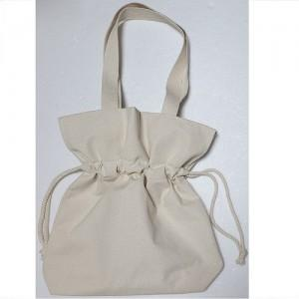

【상세/제작정보】

【인쇄/포장옵션】 | 실크 / OPP(비닐)

【공급단가】 | 수량 | 100~ | 300~ | 500~ | 1,000~ | 3,000~
*VAT별도 | 소 | 4,340원 | 4,180원 | 4,030원 | 3,870원 | 3,720원
 | 중 | 4,480원 | 4,320원 | 4,160원 | 4,000원 | 3,840원
 | 대 | 4,620원 | 4,450원 | 4,290원 | 4,120원 | 3,960원

【상품 URL】 | http://www.easy1.co.kr/src/goods_detail.php?gdno=20824

